상품제안서
미니 핸디 휴대용선풍기 | 상품코드: S41976

 |  |  |  |  |  |  | 02-713-8555 | www.synergygift.co.kr
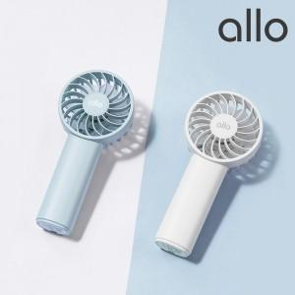

【상세/제작정보】 | <span style="font-size: 14pt;">1. 7엽팬과 듀얼 모터로 강력한 풍속</span><br><span style="font-size: 14pt;">2. 3단계 풍속 조절 가능(미풍,약풍,강풍)</span><br><span style="font-size: 14pt;">3. 초미니 컴팩트 디자인과 전용 핸드 스트랩으로 편리한 휴대성</span><br><span style="font-size: 14pt;">4. 상태표시 LED 적용으로 충전상태 확인</span>

【인쇄/포장옵션】 | 레이저 / 포장지포장

【공급단가】 | 수량 | 30~ | 100~ | 300~ | 1,000~ | 3,000~
*VAT별도 | 화이트 | 9,090원 | 8,940원 | 8,720원 | 8,500원 | 8,360원
 | 블루 | 9,090원 | 8,940원 | 8,720원 | 8,500원 | 8,360원

【상품 URL】 | https://www.synergygift.co.kr:443/src/goods_detail.php?gdno=41976

